Profile
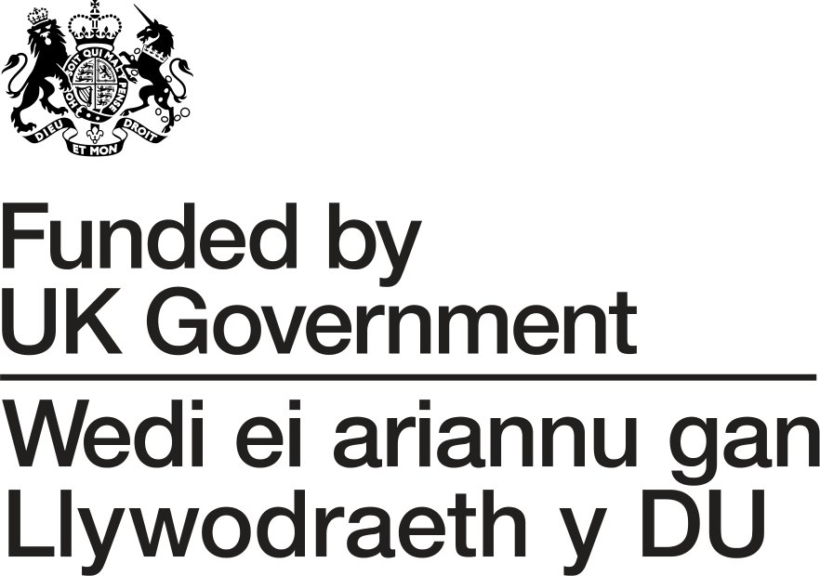

Enw'r Grŵp:
Dyddiad Profil:
Fersiwn Profil:
Hyd y Prosiect:

 | 2026 |  |  |  |  |  | 2027
 | Gorffenaf | Awst | Medi | Hydref | Tachwedd | Rhagfyr | Ionawr | Chwefror | Mawrth | Cyfanswm
Gwariant
Cyfalaf

Dymchwel |  |  |  |  |  |  |  |  |  | 0
Adeiladu / Atgyweirio |  |  |  |  |  |  |  |  |  | 0
Hapddigwyddiad |  |  |  |  |  |  |  |  |  | 0
Offer |  |  |  |  |  |  |  |  |  | 0
Cyfanswm | 0 | 0 | 0 | 0 | 0 | 0 | 0 | 0 | 0 | 0

Ffioedd Proffesiynnol |  |  |  |  |  |  |  |  |  | 0
Cyfanswm | 0 | 0 | 0 | 0 | 0 | 0 | 0 | 0 | 0 | 0

Cyfanswm Swm Cyfalaf | 0 | 0 | 0 | 0 | 0 | 0 | 0 | 0 | 0 | 0

Cyllid
Cyfalaf

Arian cyfatebol arian parod |  |  |  |  |  |  |  |  |  | 0

Grant LGF | 0 | 0 | 0 | 0 | 0 | 0 | 0 | 0 | 0 | 0

Cyfanswm y Cyllid Cyfalaf | 0 | 0 | 0 | 0 | 0 | 0 | 0 | 0 | 0 | 0

